Bus
Fernreisen mit dem Bus

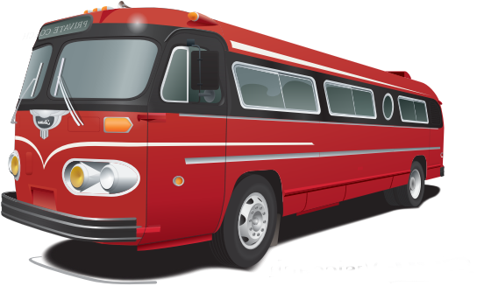
Anzahl der Fahrten nach | Sommer 2018 | %
Hamburg | 15 | 22.1%
Paris | 10 | 14.7%
Stockholm | 8 | 11.8%
Oslo | 8 | 11.8%
Madrid | 12 | 17.6%
Rom | 15 | 22.1%
Gesamt | 68

Werbekosten
Werbe-Kosten

Aufteilung Werbe-Etat | Betrag
Artikel Fachpresse | € 2,000.00
Allgemeine Anzeigen | € 6,000.00
Werbespots | € 10,000.00
Broschüre | € 8,000.00
Sonstiges | € 4,000.00
 | € 30,000.00

